T2
Tabelle 2: Lernende der öffentlichen Volksschule, 1980–2025

Jahr1 | Total | Kinder- garten2 | Einschu- lungs- klasse | Primar- schule | Bezirks- schule | Sekundar- schule | Real- schule | Klein- klasse | Berufs- wahljahr | IBK/ RIK/ KIK3 | Werkjahr
1980 | 72,297 | 9,624 | 477 | 31,799 | 11,068 | 10,658 | 6,329 | 1,656 | 543 | … | 143
1985 | 63,763 | 10,350 | 668 | 27,151 | 9,160 | 8,860 | 5,534 | 1,378 | 523 | … | 139
1990 | 68,657 | 12,762 | 922 | 31,091 | 8,816 | 7,940 | 5,152 | 1,404 | 406 | 11 | 153
1995 | 76,483 | 13,401 | 1,465 | 32,774 | 10,065 | 9,708 | 6,508 | 1,910 | 401 | 50 | 201
2000 | 76,945 | 12,577 | 1,808 | 32,928 | 10,192 | 10,196 | 6,402 | 2,156 | 376 | 91 | 219
2005 | 74,575 | 11,702 | 1,899 | 30,562 | 10,505 | 10,812 | 6,501 | 2,068 | 180 | 87 | 259
2006 | 73,215 | 11,311 | 1,827 | 30,134 | 10,509 | 10,619 | 6,457 | 1,991 | 142 | 69 | 156
2007 | 72,081 | 11,248 | 1,719 | 29,831 | 10,509 | 10,415 | 6,209 | 1,749 | 141 | 94 | 166
2008 | 71,477 | 11,567 | 1,560 | 29,712 | 10,654 | 10,180 | 6,064 | 1,384 | 129 | 99 | 128
2009 | 71,101 | 11,899 | 1,458 | 29,573 | 10,803 | 10,144 | 6,006 | 911 | 119 | 78 | 110
2010 | 70,648 | 11,926 | 1,504 | 29,547 | 10,878 | 9,939 | 5,983 | 615 | 91 | 80 | 85
2011 | 70,250 | 11,878 | 1,555 | 29,379 | 11,002 | 9,776 | 5,913 | 523 | 75 | 107 | 42
2012 | 70,064 | 12,093 | 1,555 | 29,363 | 10,884 | 9,672 | 5,698 | 530 | 95 | 136 | 38
2013 | 70,886 | 12,991 | 1,494 | 29,800 | 10,650 | 9,566 | 5,622 | 475 | 100 | 128 | 60
2014 | 71,906 | 13,782 | 1,430 | 36,317 | 8,050 | 7,327 | 4,282 | 469 | 68 | 127 | 54
2015 | 72,994 | 14,004 | 1,085 | 37,706 | 8,184 | 7,126 | 4,101 | 515 | 52 | 167 | 54
2016 | 74,024 | 13,968 | 918 | 39,004 | 8,007 | 6,913 | 4,354 | 533 | 45 | 212 | 70
2017 | 74,686 | 13,780 | 930 | 39,818 | 7,938 | 6,877 | 4,515 | 585 | 22 | 174 | 47
2018 | 75,522 | 13,764 | 920 | 40,733 | 7,696 | 6,964 | 4,516 | 619 | 30 | 226 | 54
2019 | 76,728 | 14,000 | 874 | 41,369 | 7,853 | 7,200 | 4,537 | 628 | 26 | 200 | 41
2020 | 77,787 | 14,294 | 745 | 42,168 | 7,995 | 7,226 | 4,555 | 579 | 29 | 161 | 35
2021 | 79,136 | 14,576 | 717 | 42,272 | 8,463 | 7,498 | 4,820 | 554 | 23 | 179 | 34
2022 | 81,290 | 14,891 | 638 | 43,143 | 8,803 | 7,789 | 5,117 | 517 | 12 | 340 | 40
2023 | 83,014 | 15,160 | 622 | 43,865 | 9,118 | 8,285 | 5,178 | 500 | 30 | 223 | 33
2024 | 83,530 | 15,158 | 630 | 44,298 | 9,143 | 8,386 | 5,188 | 453 | 24 | 217 | 33
2025 | 84,188 | 15,327 | 553 | 45,034 | 8,948 | 8,264 | 5,320 | 473 | 24 | 222 | 23

1) Ab 2014/15 neues Schulsystem 6/3 d. h. Verlängerung Primarschule auf sechs Jahre, Verkürzung Oberstufe auf drei Jahre
2) Bis Schuljahr 2019/20 inklusive Sprachheilkindergarten
3) Integrations- und Berufsfindungsklasse (IBK), regionaler oder kommunaler Integrationskurs (RIK/KIK)
... Zahl ist nicht erhältlich oder ohne Bedeutung oder aus anderen Gründen weggelassen.

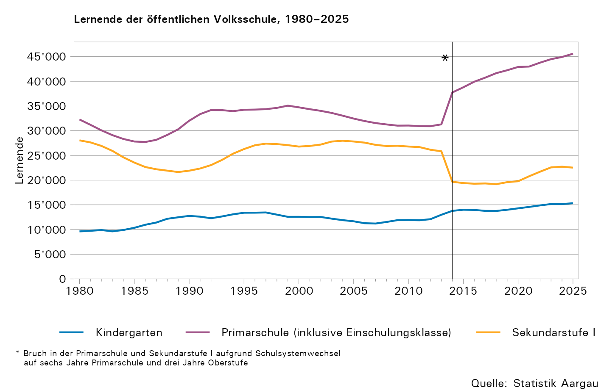

T5
Tabelle 5: Lernende der öffentlichen Volksschule nach Schulart, Geschlecht oder Klasse, 2025/26

 | Total | Kinder- garten | Einschu- lungs- klasse | Primar- schule | Bezirks- schule1 | Sekundar- schule1 | Real- schule1 | Klein- klasse | Berufs- wahljahr | IBK/ RIK/ KIK2 | Werkjahr
Total | 84,188 | 15,327 | 553 | 45,034 | 8,948 | 8,264 | 5,320 | 473 | 24 | 222 | 23
Schülerinnen, absolut | 41,089 | 7,390 | 207 | 22,071 | 4,766 | 4,039 | 2,326 | 183 | 11 | 87 | 9
Schülerinnen, in Prozent | 48,8 | 48,2 | 37,4 | 49 | 53,3 | 48,9 | 43,7 | 38,7 | 45,8 | 39,2 | 39,1

1. Klasse | 23,119 | 7,825 | 264 | 7,485 | 3,035 | 2,629 | 1,881 | – | – | – | –
2. Klasse | 22,849 | 7,502 | 289 | 7,554 | 2,932 | 2,791 | 1,781 | – | – | – | –
3. Klasse | 15,039 | – | – | 7,556 | 2,981 | 2,844 | 1,658 | – | – | – | –
4. Klasse | 7,632 | – | – | 7,632 | – | – | – | – | – | – | –
5. Klasse | 7,446 | – | – | 7,446 | – | – | – | – | – | – | –
6. Klasse | 7,361 | – | – | 7,361 | – | – | – | – | – | – | –

1) 1. bis 3. Klasse Oberstufe entsprechen dem 7. bis 9. Schuljahr.
2) Integrations- und Berufsfindungsklasse (IBK), regionaler oder kommunaler Integrationskurs (RIK/KIK)
– Absolut null

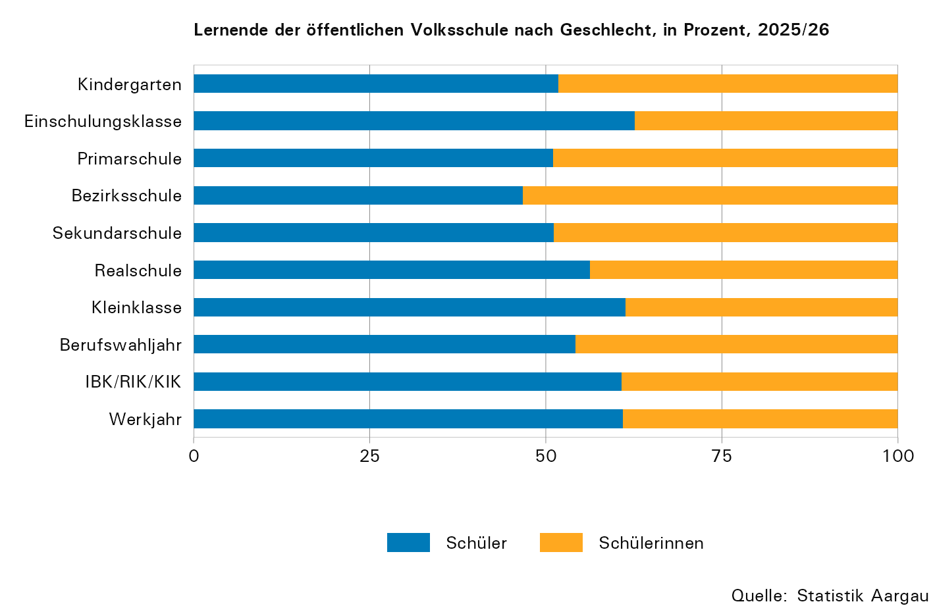

T6
Tabelle 6: Ausländische Lernende der öffentlichen Volksschule nach Staatengruppe, 1998–2025

Jahr | Lernende
 | Zentral- europa | Süd- europa1 | Südost- europa1 | Asien | Afrika | Andere2
1998 | 785 | 5,945 | 8,292 | 727 | 141 | 1,735
1999 | 821 | 5,841 | 8,913 | 806 | 163 | 1,716
2000 | 843 | 5,783 | 8,910 | 894 | 161 | 1,761
2001 | 912 | 5,765 | 9,079 | 975 | 181 | 1,768
2002 | 1,008 | 5,713 | 9,233 | 1,101 | 213 | 1,810
2003 | 1,072 | 5,594 | 9,388 | 1,211 | 245 | 1,918
2004 | 1,119 | 5,503 | 9,298 | 1,339 | 250 | 1,923
2005 | 1,238 | 5,303 | 9,157 | 1,410 | 260 | 1,969
2006 | 1,370 | 5,126 | 8,863 | 1,464 | 256 | 2,064
2007 | 1,566 | 4,934 | 8,443 | 1,526 | 268 | 2,034
2008 | 1,842 | 4,742 | 8,102 | 1,606 | 315 | 2,122
2009 | 1,983 | 4,567 | 7,619 | 1,609 | 338 | 2,450
2010 | 2,159 | 4,375 | 7,516 | 1,650 | 361 | 2,359
2011 | 2,311 | 4,275 | 7,347 | 1,679 | 397 | 2,426
2012 | 2,474 | 4,187 | 7,181 | 1,703 | 496 | 2,506
2013 | 2,741 | 4,205 | 7,271 | 1,693 | 618 | 2,579
2014 | 2,996 | 4,238 | 7,320 | 1,686 | 669 | 2,579
2015 | 3,307 | 4,202 | 7,504 | 1,762 | 739 | 2,864
2016 | 3,516 | 4,238 | 7,470 | 1,930 | 800 | 2,888
2017 | 3,715 | 4,245 | 7,515 | 1,941 | 867 | 2,921
2018 | 3,905 | 4,310 | 7,593 | 1,977 | 944 | 2,951
2019 | 4,140 | 4,291 | 7,518 | 1,998 | 1,063 | 2,934
2020 | 4,179 | 4,033 | 6,994 | 1,915 | 1,188 | 2,838
2021 | 4,776 | 4,126 | 6,838 | 1,917 | 1,242 | 2,826
2022 | 5,070 | 4,211 | 6,968 | 1,950 | 1,341 | 3,807
2023 | 5,377 | 4,293 | 7,096 | 1,988 | 1,378 | 3,927
2024 | 5,582 | 4,408 | 7,007 | 1,985 | 1,423 | 3,898
2025 | 5,711 | 4,503 | 6,901 | 1,961 | 1,469 | 3,957

1) Der Rückgang der Lernenden aus Süd- und Südosteuropa (2020) kann teilweise durch die Nacherfassung von Einbürgerungen erklärt werden.
2) Lernende ukrainischer Nationalität fallen unter 'Andere'

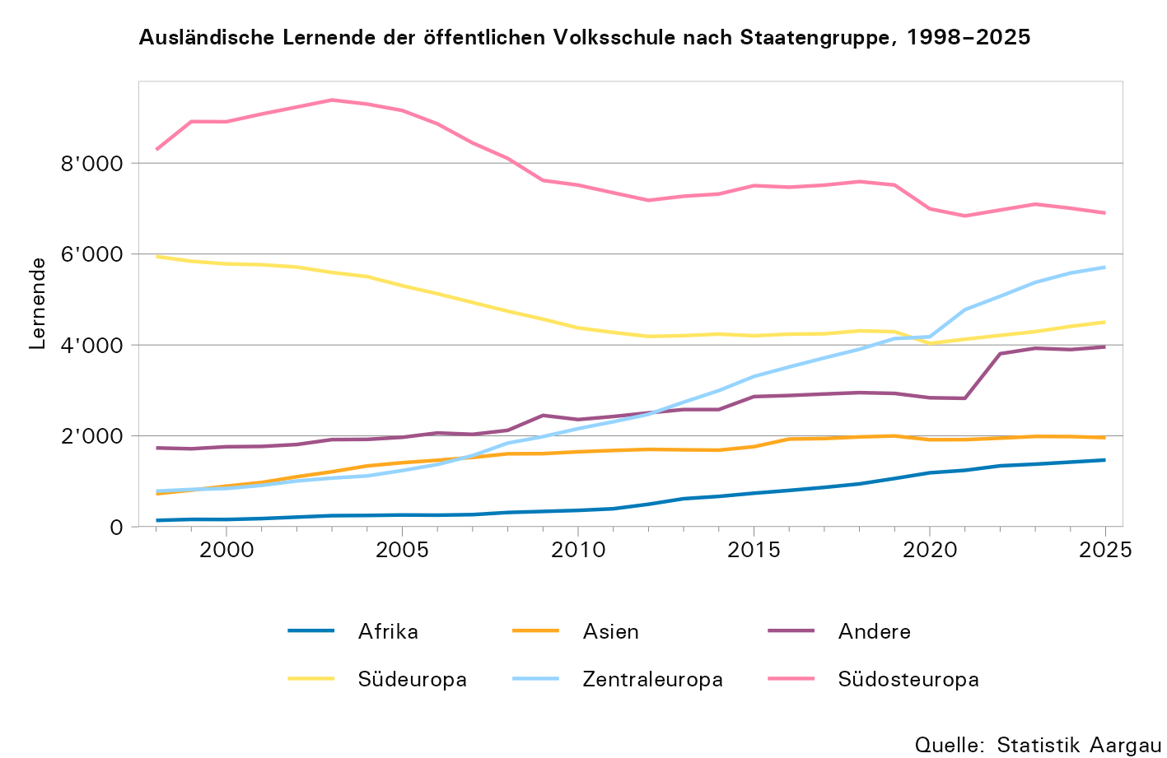

T7
Tabelle 7: Lernende der öffentlichen Volksschule nach Schulart und Nationalität, 2025/26

Nationalität | Total | Kinder- garten | Einschu- lungs- klasse | Primar- schule | Bezirks- schule | Sekundar- schule | Real- schule | Klein- klasse | Berufs- wahljahr | IBK/ RIK/ KIK1 | Werkjahr
Total | 84,188 | 15,327 | 553 | 45,034 | 8,948 | 8,264 | 5,320 | 473 | 24 | 222 | 23
Ausland, absolut | 24,502 | 4,602 | 298 | 12,994 | 1,300 | 2,161 | 2,620 | 288 | 13 | 213 | 13
Ausland, in Prozent | 29,1 | 30 | 53,9 | 28,9 | 14,5 | 26,1 | 49,2 | 60,9 | 54,2 | 95,9 | 56,5

Deutschland | 4,035 | 799 | 16 | 2,294 | 348 | 355 | 202 | 14 | 3 | 1 | 3
Italien | 2,983 | 565 | 46 | 1,526 | 127 | 285 | 358 | 44 | 1 | 31 | 0
Kosovo | 2,892 | 549 | 50 | 1,469 | 61 | 252 | 452 | 55 | 2 | 0 | 2
Nordmazedonien | 1,481 | 268 | 24 | 758 | 51 | 135 | 215 | 20 | 1 | 9 | 0
Türkiye | 1,265 | 202 | 23 | 705 | 51 | 114 | 145 | 7 | 0 | 18 | 0
Portugal | 1,205 | 224 | 12 | 623 | 42 | 113 | 170 | 12 | 0 | 9 | 0
Ukraine | 1,086 | 145 | 11 | 536 | 51 | 129 | 169 | 15 | 0 | 29 | 1
Eritrea | 1,055 | 208 | 20 | 598 | 26 | 68 | 110 | 19 | 0 | 5 | 1
Serbien | 796 | 154 | 10 | 424 | 28 | 74 | 88 | 11 | 0 | 7 | 0
Polen | 549 | 131 | 2 | 285 | 47 | 45 | 34 | 2 | 1 | 2 | 0
Spanien | 512 | 90 | 7 | 244 | 41 | 47 | 59 | 5 | 1 | 18 | 0
Syrien | 511 | 82 | 10 | 261 | 21 | 46 | 83 | 7 | 0 | 1 | 0
Kroatien | 505 | 95 | 3 | 254 | 25 | 51 | 68 | 6 | 0 | 2 | 1
Afghanistan | 484 | 92 | 9 | 242 | 14 | 34 | 61 | 8 | 0 | 23 | 1
Österreich | 393 | 87 | 4 | 212 | 32 | 34 | 22 | 2 | 0 | 0 | 0
...
Indien | 148 | 20 | 0 | 96 | 27 | 2 | 2 | 1 | 0 | 0 | 0
Niederlande | 135 | 18 | 0 | 77 | 17 | 16 | 5 | 2 | 0 | 0 | 0
Vereinigtes Königreich | 135 | 21 | 1 | 86 | 12 | 10 | 5 | 0 | 0 | 0 | 0
Irak | 118 | 20 | 2 | 65 | 0 | 6 | 21 | 4 | 0 | 0 | 0
Brasilien | 105 | 20 | 2 | 51 | 2 | 8 | 16 | 5 | 0 | 1 | 0
Andere Nationalitäten | 1,444 | 221 | 17 | 776 | 107 | 136 | 128 | 23 | 1 | 32 | 3

1) Integrations- und Berufsfindungsklasse (IBK), regionaler oder kommunaler Integrationskurs (RIK/KIK)

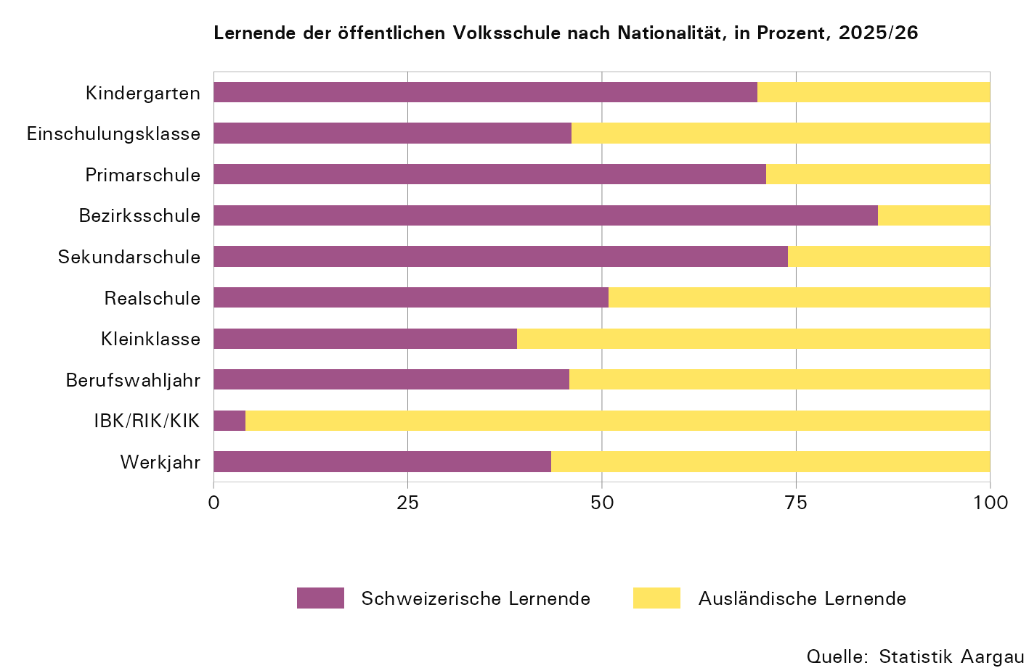

T8
...
Jahr1 | Anteil ausländischer Lernender, in Prozent
2020 | 47,2 | 26,8 | 14,2 | 24,9 | 46,0
2021 | 48,5 | 27,1 | 13,7 | 24,6 | 46,9
2022 | 53,4 | 28,3 | 14,6 | 25,6 | 48,1
2023 | 55,1 | 28,8 | 14,7 | 25,7 | 49,3
2024 | 52,7 | 29,0 | 15,2 | 25,8 | 48,4
2025 | 53,9 | 28,9 | 14,5 | 26,1 | 49,2

1) Der Rückgang des Ausländeranteils (2020) kann teilweise durch die Nacherfassung von Einbürgerungen erklärt werden.

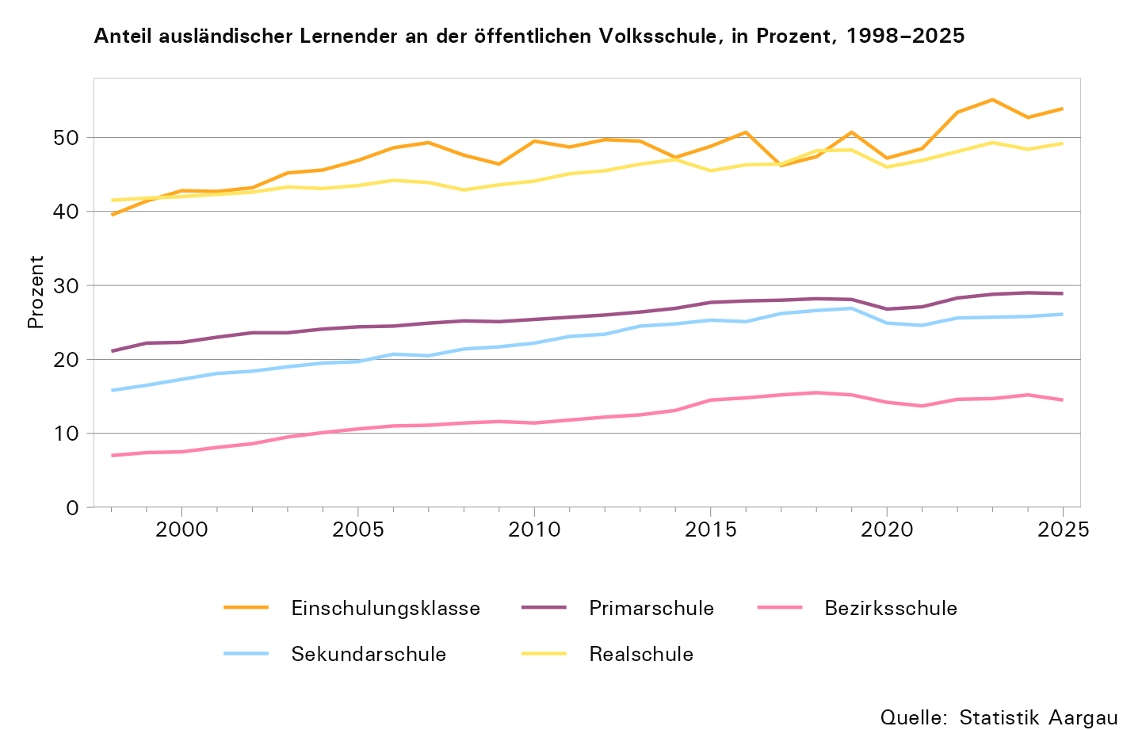

T9
...
französisch | 562 | 99 | 2 | 318 | 72 | 46 | 22 | 1 | 0 | 2 | 0
englisch | 1,287 | 240 | 9 | 726 | 150 | 99 | 49 | 6 | 0 | 8 | 0
arabisch | 783 | 125 | 15 | 413 | 49 | 76 | 88 | 8 | 0 | 8 | 1
asiatische Sprachen | 571 | 94 | 6 | 316 | 63 | 49 | 32 | 3 | 0 | 8 | 0
indische Sprachen | 857 | 165 | 9 | 460 | 85 | 77 | 53 | 6 | 0 | 1 | 1
afrikanische Sprachen | 1,252 | 223 | 22 | 718 | 38 | 89 | 126 | 22 | 0 | 14 | 0
andere Sprachen | 5,206 | 936 | 54 | 2,803 | 417 | 405 | 456 | 52 | 2 | 80 | 1

1) Integrations- und Berufsfindungsklasse (IBK), regionaler oder kommunaler Integrationskurs (RIK/KIK)

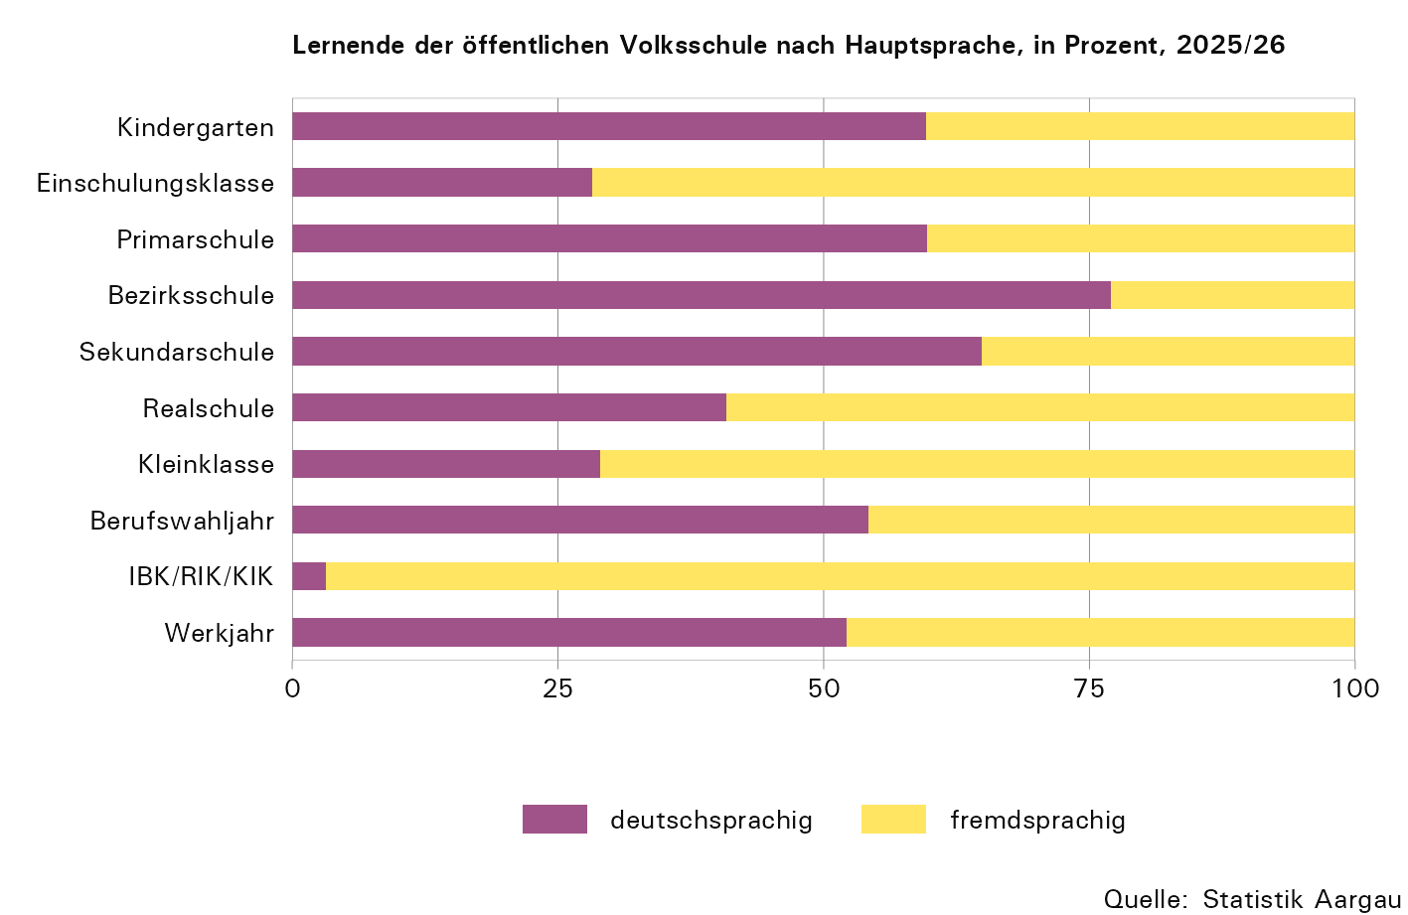

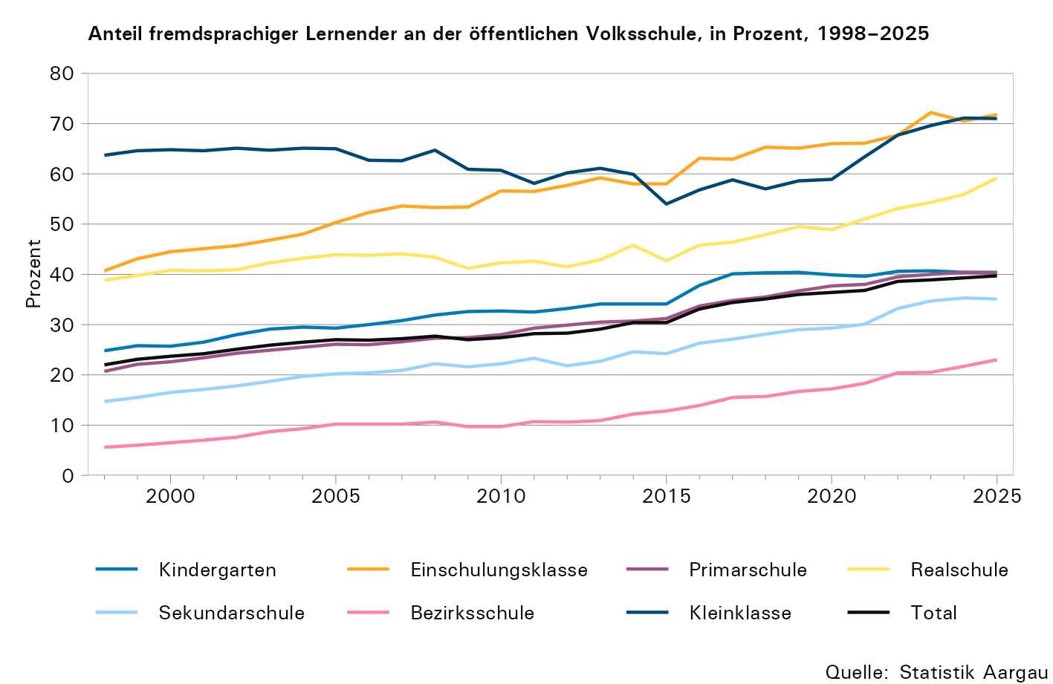

T11
Tabelle 11: Lernenden in der Sekundarstufe I nach Geschlecht oder Sprache, 2025/26

Schulstufe | Sprache |  | Geschlecht
 | deutsch- sprachig | fremd- sprachig | weiblich | männlich
Bezirksschule | 6,894 | 2,054 | 4,766 | 4,182
Sekundarschule | 5,360 | 2,904 | 4,039 | 4,225
Realschule | 2,171 | 3,149 | 2,326 | 2,994

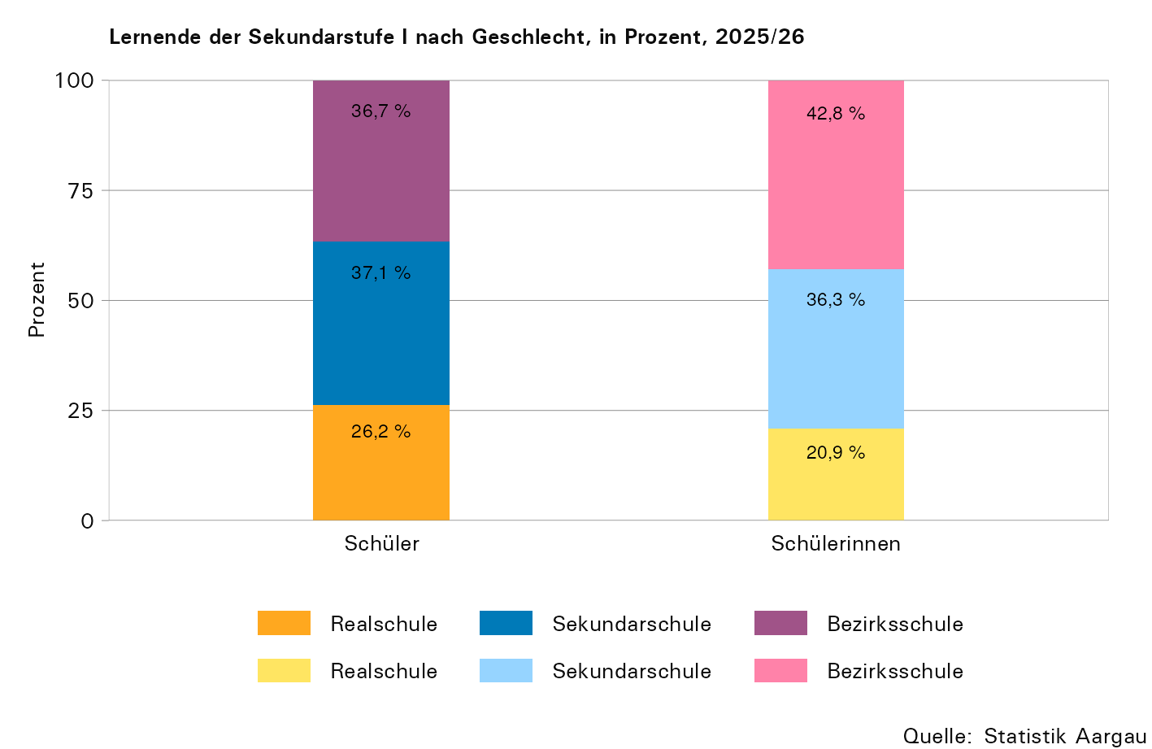

T12
Tabelle 12: Repetitionen in der Sekundarstufe I nach Geschlecht oder Sprache, 2025/26

 | Sprache |  | Geschlecht
 | deutsch- sprachig | fremd- sprachig | weiblich | männlich
Im gleichen Schultyp | 48 | 36 | 41 | 43
Mit Schultypaufstieg | 256 | 239 | 269 | 226
Total Repetitionen | 304 | 275 | 310 | 269

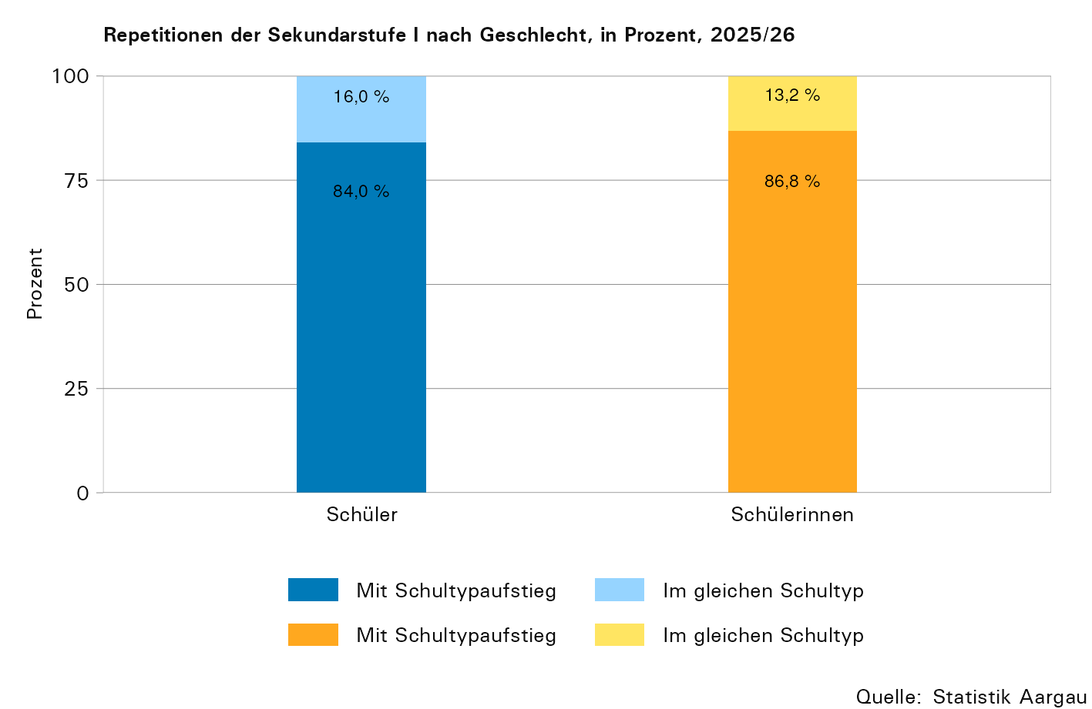

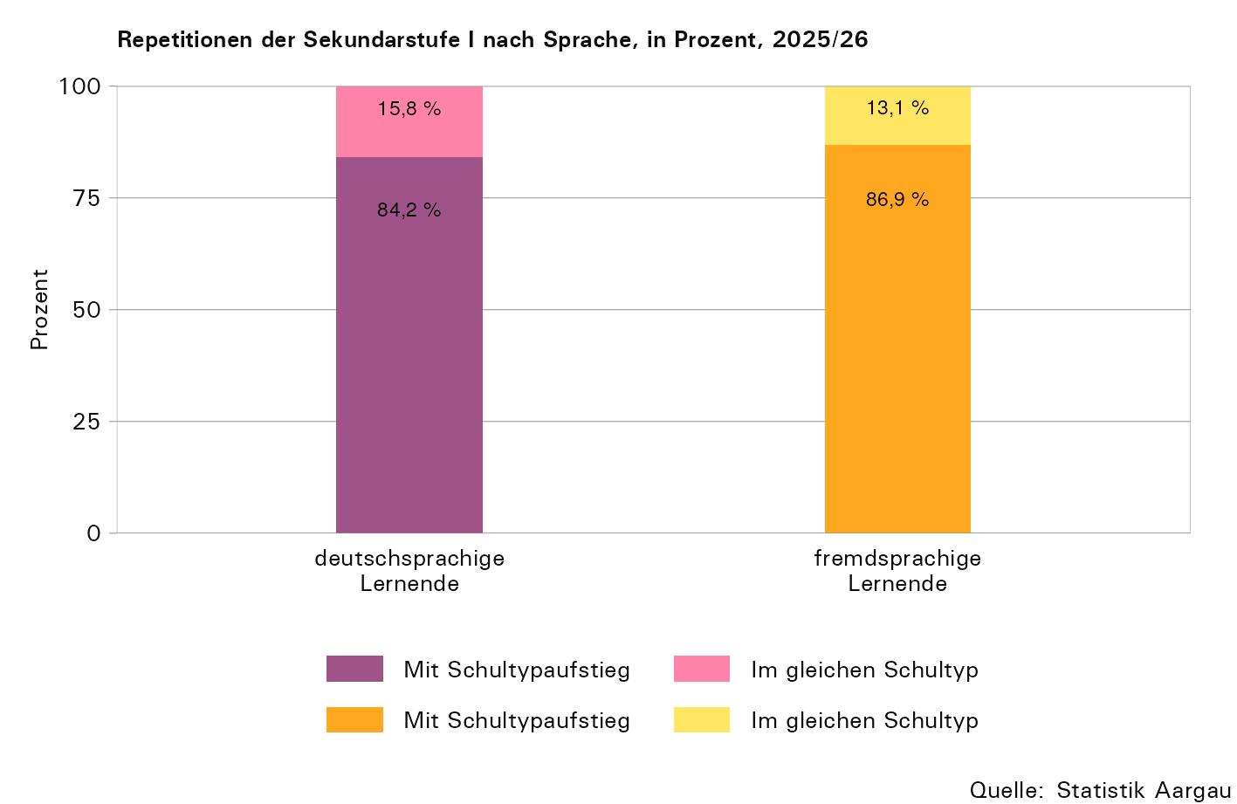

T15
...
Schulstufe | Fremdsprachige in Abteilungen, in Prozent
 | unter 25 % | 25–50 % | 50–75 % | über 75 %
Kindergarten | 30,4 | 33,9 | 26,3 | 9,4
Einschulungsklasse | 4,0 | 10,0 | 34,0 | 52,0
Primarschule | 29,6 | 36,4 | 25,8 | 8,2
Bezirksschule | 61,1 | 31,6 | 6,8 | 0,5
Sekundarschule | 34,8 | 39,4 | 20,6 | 5,1
Realschule | 9,2 | 21,8 | 42,6 | 26,3
Kleinklasse | 2,0 | 14,3 | 26,5 | 57,1

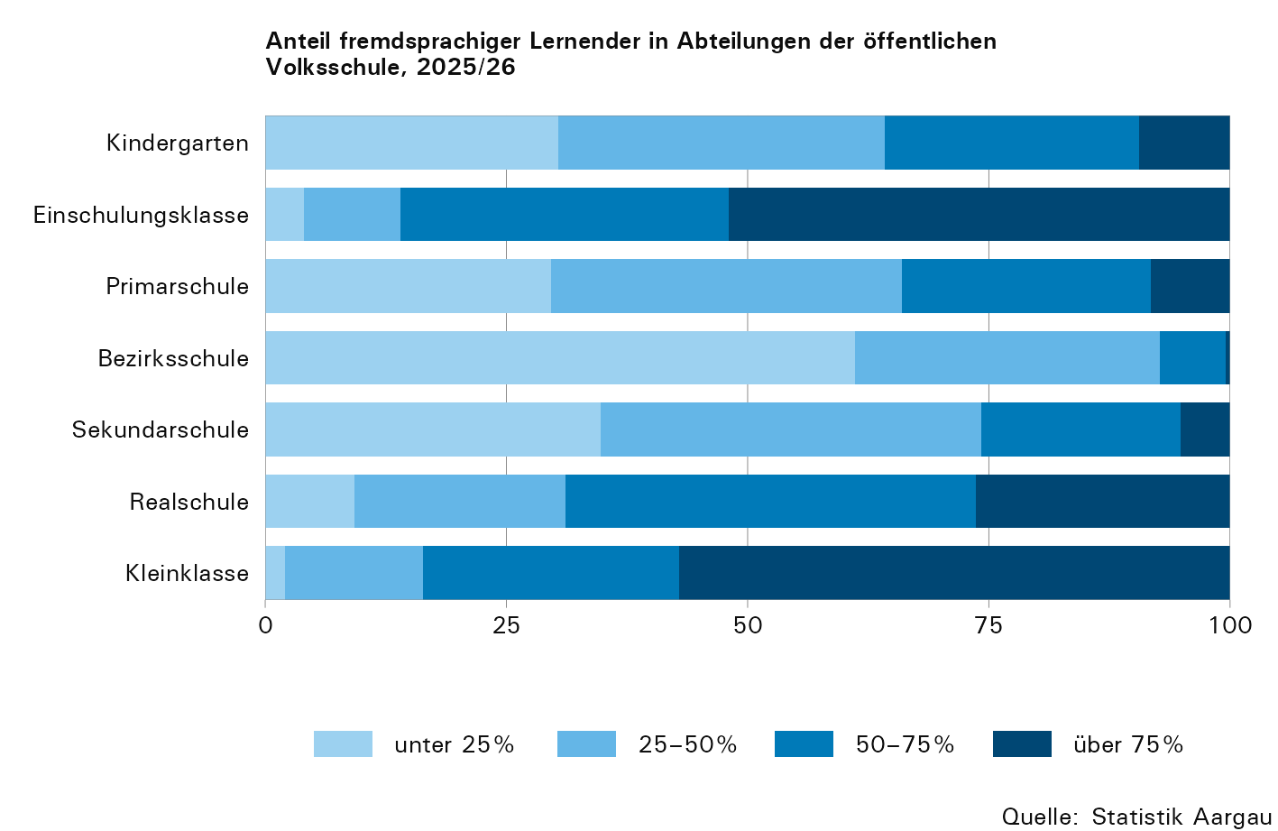

T16
...
Lernende pro Abteilung | Abteilungen
21 | 264 | 39 | 225
22 | 251 | 32 | 219
23 | 165 | 26 | 139
24 | 122 | 15 | 107
25 | 44 | 8 | 36
26 | 22 | 4 | 18
27 | 6 | 4 | 2
28 | 3 | 0 | 3

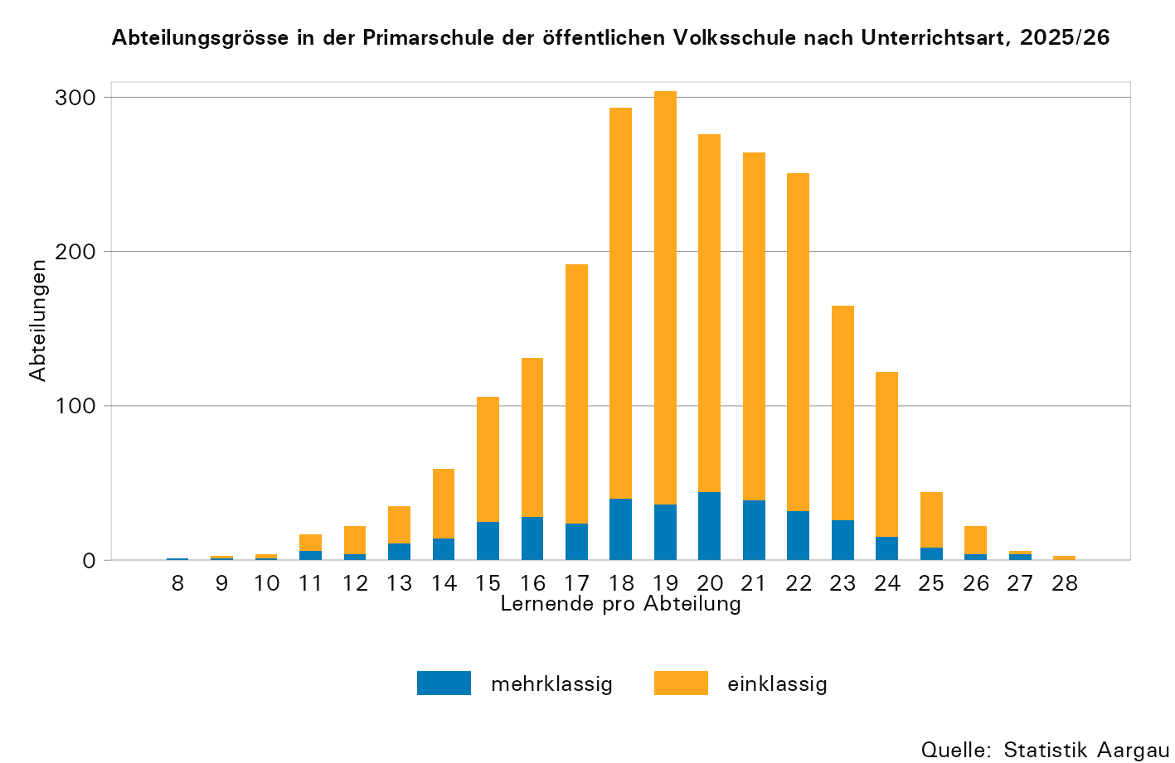

T17
...
Jahr | Total | Schülerinnen |  | Ausländische Lernende |  | Lernende
 |  | absolut | in Prozent | absolut | in Prozent | bis und mit 15-jährig | 16-jährig | 17-jährig | 18-jährig und älter
2020 | 245 | 107 | 43,7 | 239 | 97,6 | 3 | 23 | 65 | 154
2021 | 224 | 99 | 44,2 | 215 | 96,0 | 1 | 23 | 57 | 143
2022 | 280 | 95 | 33,9 | 275 | 98,2 | 1 | 19 | 101 | 159
2023 | 474 | 154 | 32,5 | 470 | 99,2 | 2 | 60 | 167 | 245
2024 | 434 | 144 | 33,2 | 430 | 99,1 | 0 | 30 | 124 | 280
2025 | 360 | 96 | 26,7 | 357 | 99,2 | 1 | 26 | 88 | 245

... Zahl ist nicht erhältlich oder ohne Bedeutung oder aus anderen Gründen weggelassen.

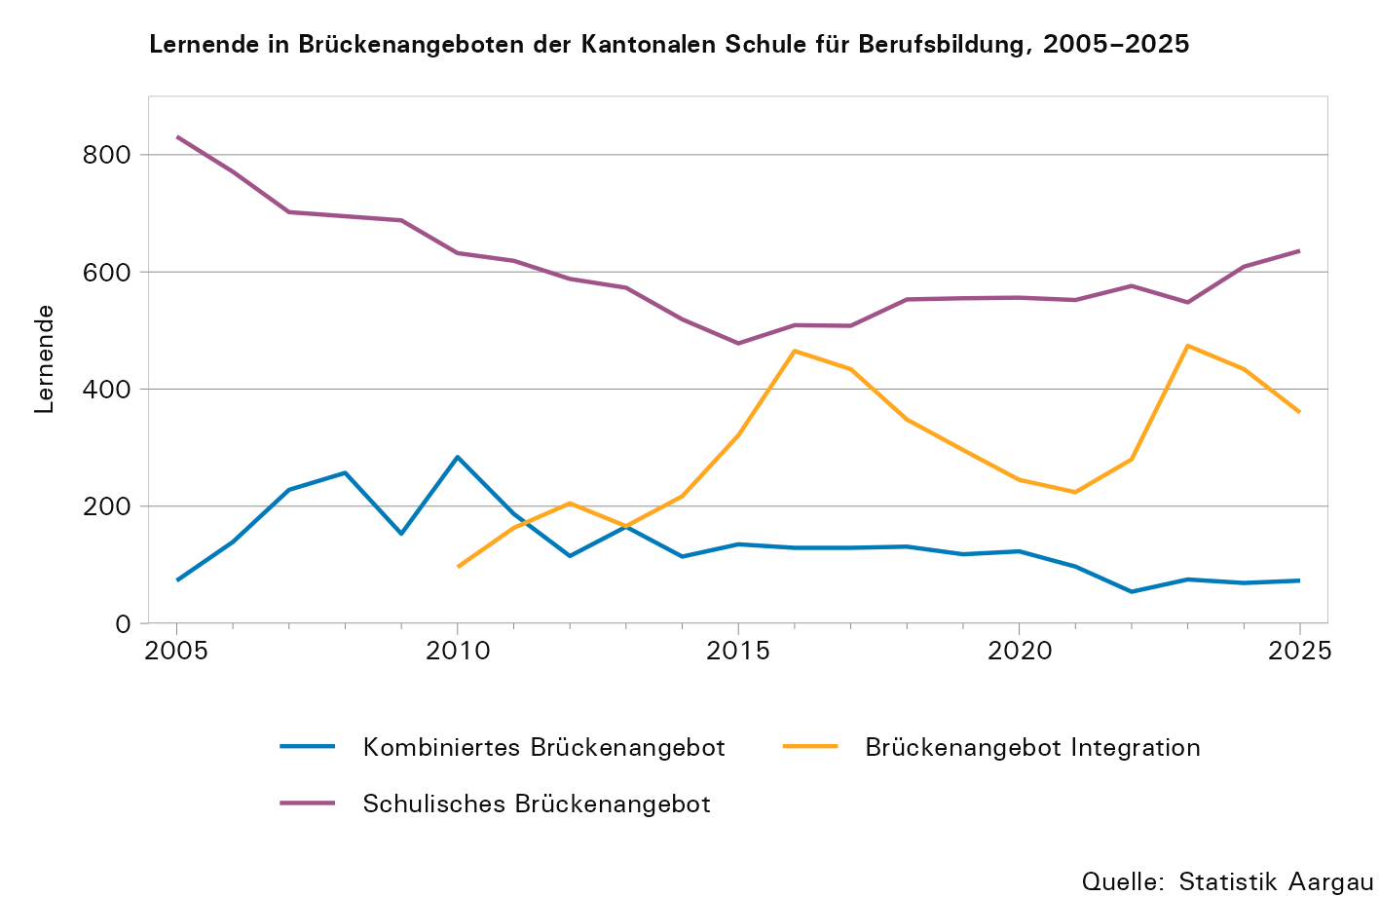

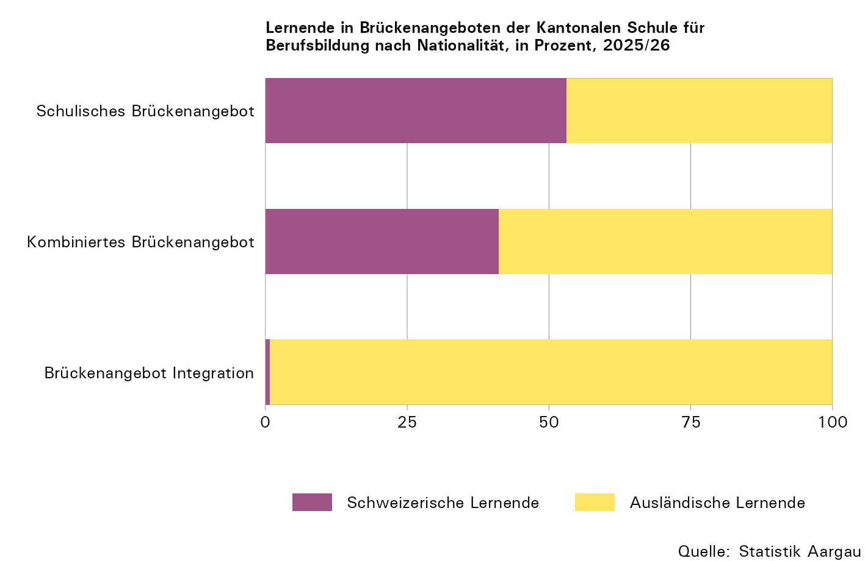

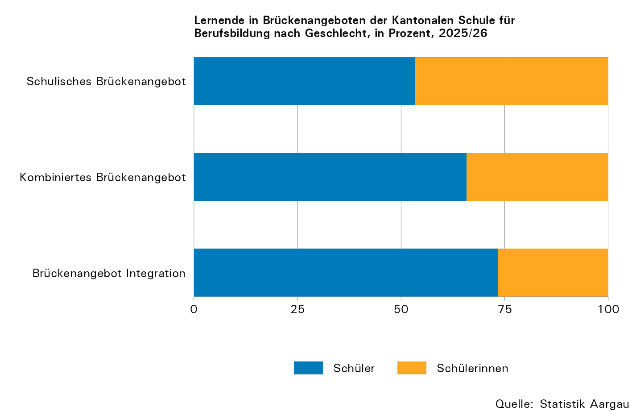

T19
...
Jahr | Total1 | Berufslehre (EFZ)2 |  |  |  | Attest (EBA)
2022 | 16,555 | 3,709 | 8,655 | 2,472 | 405 | 288 | 674 | 325 | 27
2023 | 16,477 | 3,496 | 8,781 | 2,612 | 372 | 267 | 642 | 284 | 23
2024 | 16,851 | 3,468 | 9,039 | 2,690 | 403 | 262 | 644 | 321 | 24
2025 | 17,184 | 3,426 | 9,250 | 2,772 | 401 | 246 | 732 | 339 | 18

1) Inklusive Allgemeinbildender Unterricht (ABU) und Lernende nach Art. 32 (BBV) / exklusive Gestalterischer Vorkurs und Integrationsvorlehre
2) Inklusive Berufsmaturität II (Voll- oder Teilzeitausbildung)
3) Inklusive Lernende, die mit einem Eidgenössischen Fachausweis abschliessen

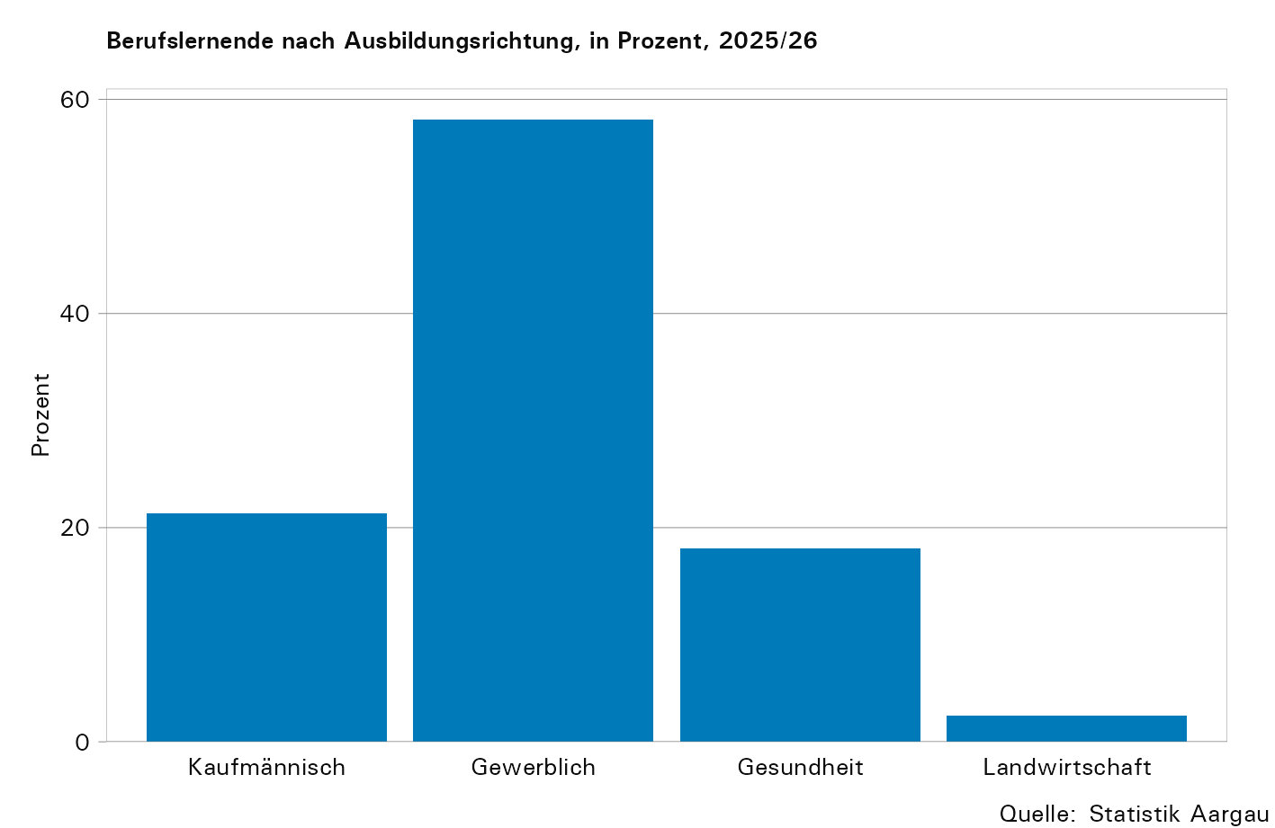

T20
...
Italien | 610 | 145 | 283 | 99 | 2 | 81
Polen | 56 | 3 | 37 | 14 | 0 | 2
Ungarn | 45 | 5 | 20 | 12 | 2 | 6
Slowenien | 43 | 6 | 23 | 11 | 1 | 2
Andere Nationalitäten | 527 | 76 | 233 | 113 | 8 | 97

1) Inklusive Allgemeinbildender Unterricht (ABU) und Lernende nach Art. 32 (BBV) / exklusive Gestalterischer Vorkurs und Integrationsvorlehre
2) Inklusive Berufsmaturität II (Voll- oder Teilzeitausbildung)
3) Inklusive Lernende, die mit einem Eidgenössischen Fachausweis abschliessen

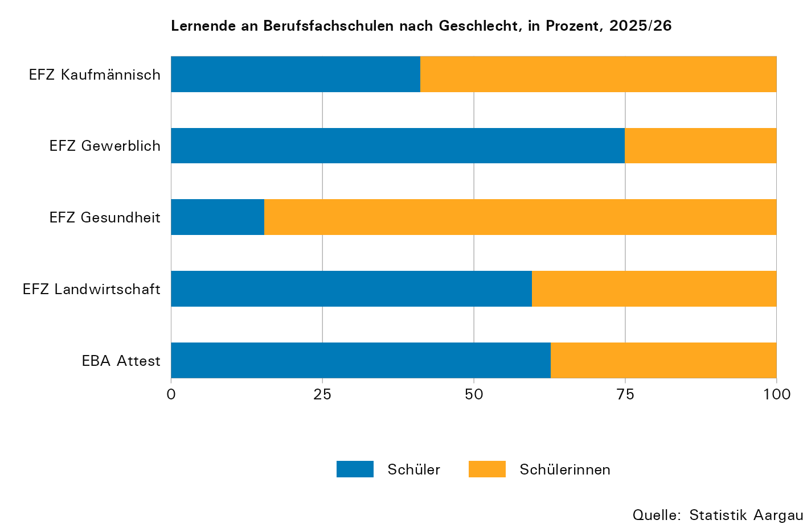

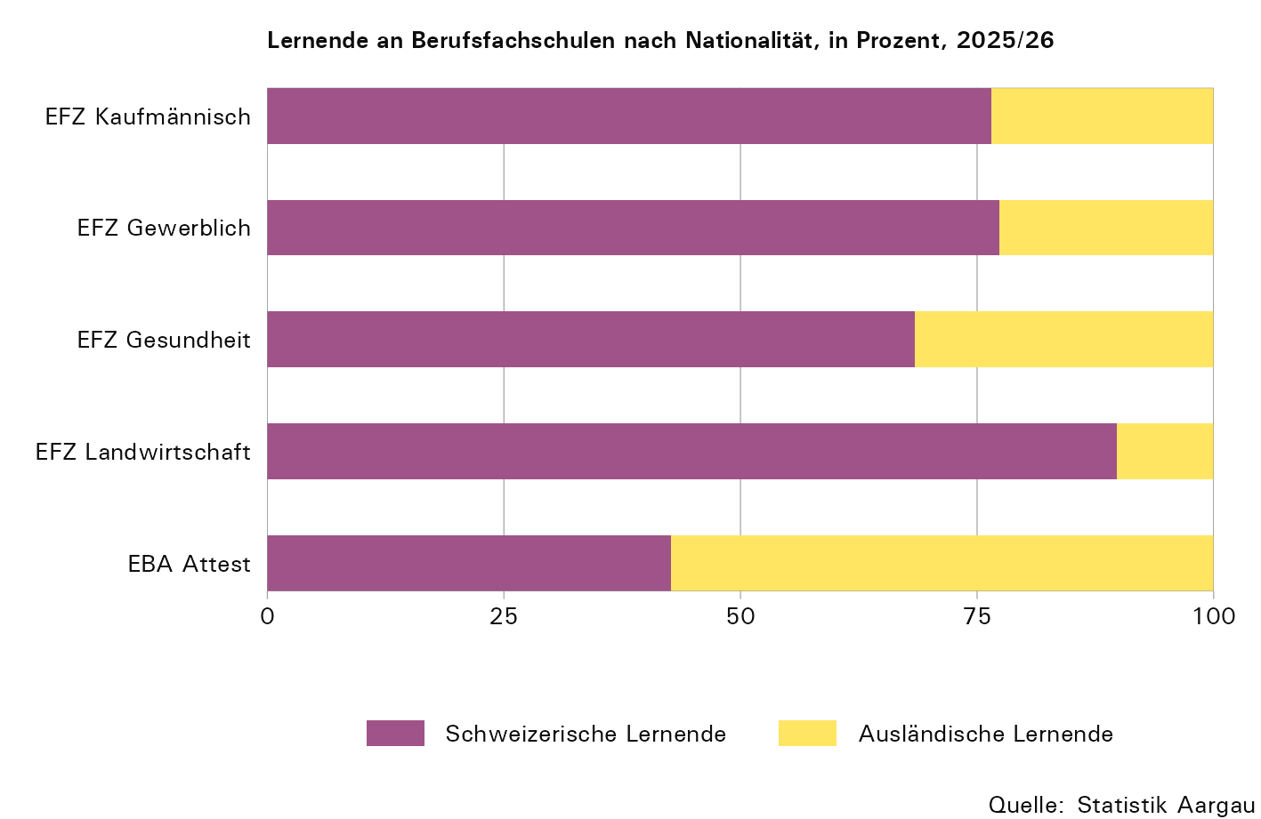

T21
...
Berufsgruppe1, 2 | Total3 | Schülerinnen |  | Ausländer/innen |  | BM I4
ABU Landwirtschaft | 39 | 28 | 71,8 | 26 | 66,7 | 0

1) ABU: Allgemeinbildender Unterricht
2) BM II: Berufsmaturität Voll- oder Teilzeitausbildung
3) Inklusive Lernende nach Art. 32 (BBV) / exklusive Gestalterischer Vorkurs und Integrationsvorlehre
4) BM I: Berufsmaturität lehrbegleitend
5) Inklusive Lernende, die mit einem Eidgenössischen Fachausweis abschliessen
– Absolut null

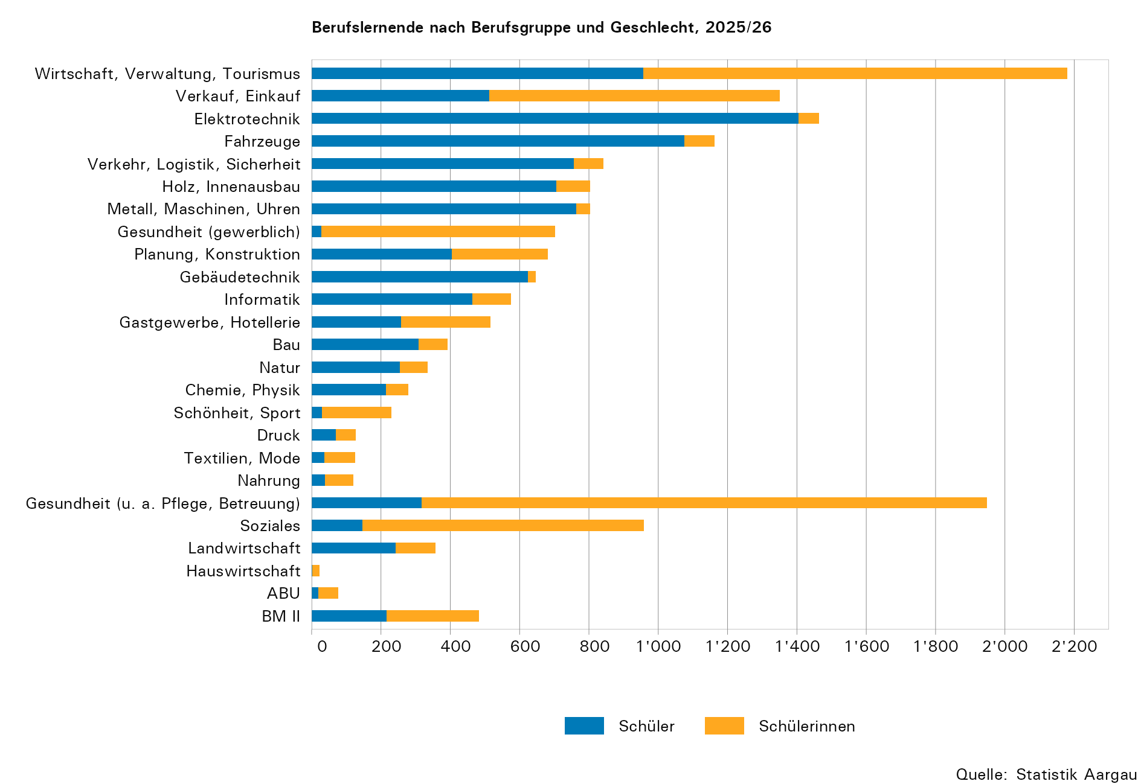

T22
...
Beruf | Lernende
Dentalassistentin EFZ | 282
Schüler wählten
Kaufmann EFZ | 942
Elektroinstallateur EFZ | 611
Logistiker EFZ | 607
Polymechaniker EFZ | 452
Detailhandelsfachmann EFZ | 390
Automobil-Fachmann EFZ | 356

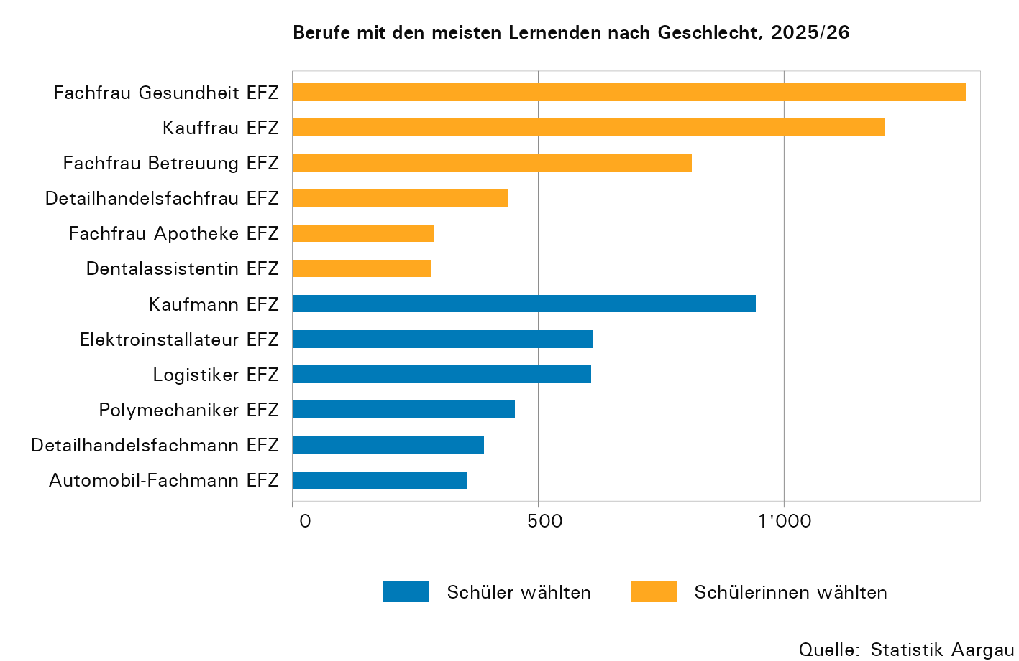

T23
...
Berufsgruppe | Total1, 2 | Bezirksschule |  | Sekundarschule |  | Realschule |  | Klein- klasse/ Werkjahr | Brücken- angebot | Andere3
Landwirtschaft4
Landwirtschaft | 41 | 8 | 19,5 | 11 | 26,8 | 6 | 14,6 | 0 | 1 | 15
Hauswirtschaft | 1 | 0 | 0,0 | 0 | 0,0 | 0 | 0,0 | 0 | 0 | 1

1) Lernende mit vorjährigem Schulbesuch im Kanton Aargau
2) Inklusive Lernende nach Art. 32 (BBV) / exklusive Gestalterischer Vorkurs und Integrationsvorlehre
3) Unter "Andere" werden Übertritte aus anderen Schultypen und Stufen zusammengefasst wie vorbereitende Kurse, Privat- und Sonderschulen oder andere Berufsausbildungen/Mittelschulen etc.
4) Inklusive Lernende, die mit einem Eidgenössischen Fachausweis abschliessen

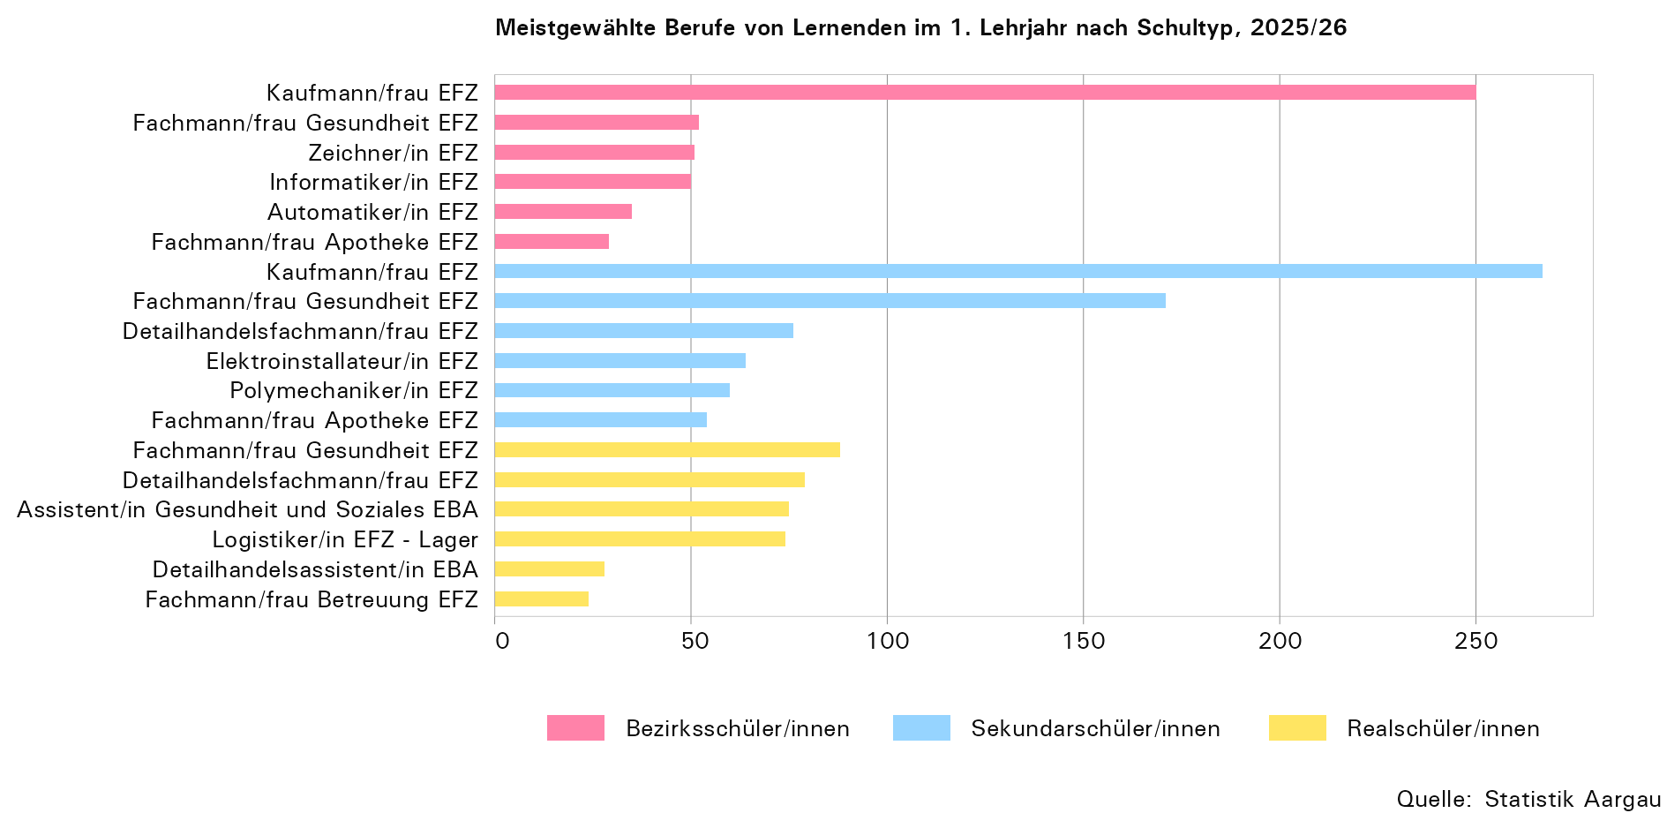

T26
...
Jahr | Gymnasium1 |  | Fachmittelschule |  | Fachmaturität |  | Wirtschaftsmittelschule2 |  | Informatikmittelschule2 |  | Total3
2023 | 4,580 | 2,716 | 782 | 619 | 187 | 157 | 294 | 98 | 169 | 13 | 6,012 | 3,603
2024 | 4,728 | 2,772 | 861 | 676 | 170 | 143 | 341 | 119 | 163 | 9 | 6,263 | 3,719
2025 | 4,993 | 2,922 | 948 | 750 | 259 | 207 | 367 | 125 | 161 | 11 | 6,728 | 4,015

1) Exklusive Lernende im Austauschjahr
2) Exklusive Lernende im Praktikumsjahr
3) 1972 inklusive 1'020, 1975 inklusive 1'128 Lernende des Lehrerseminars
... Zahl ist nicht erhältlich oder ohne Bedeutung oder aus anderen Gründen weggelassen.

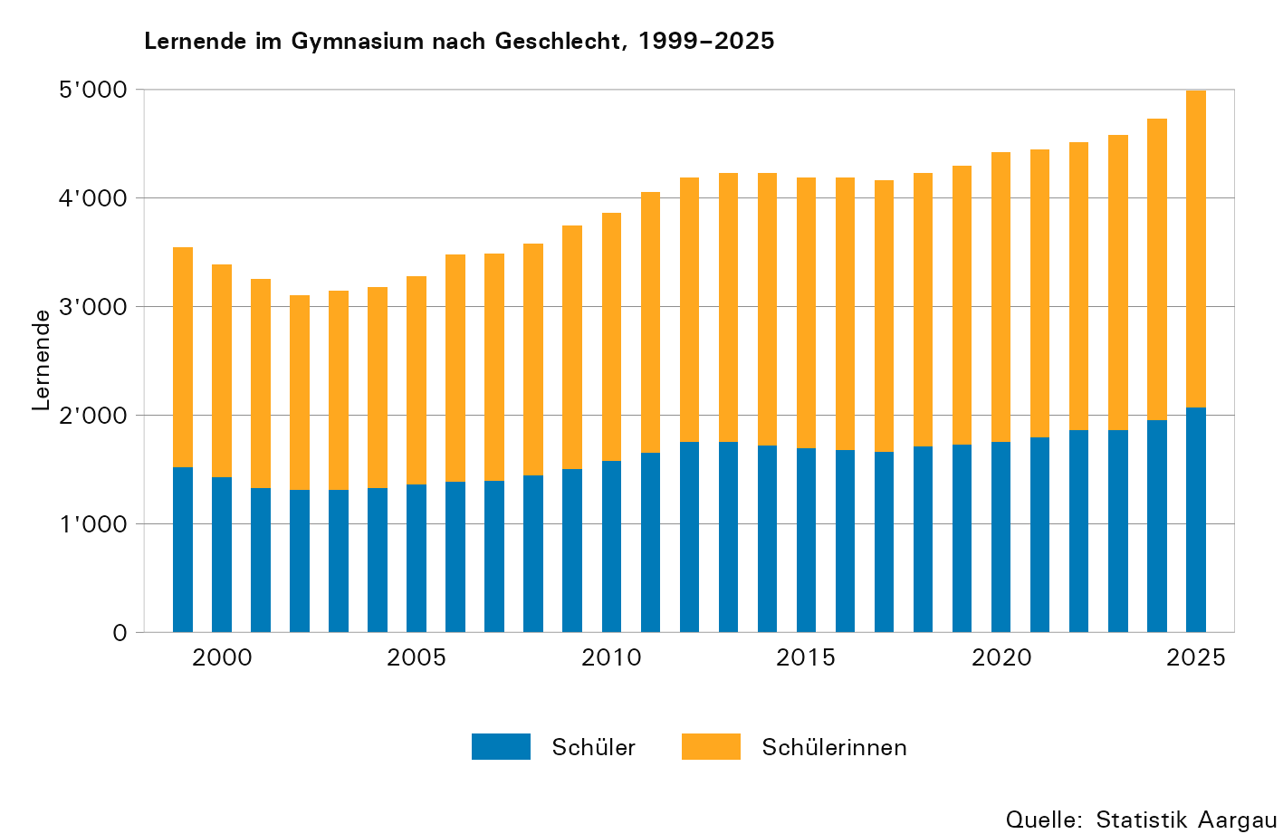

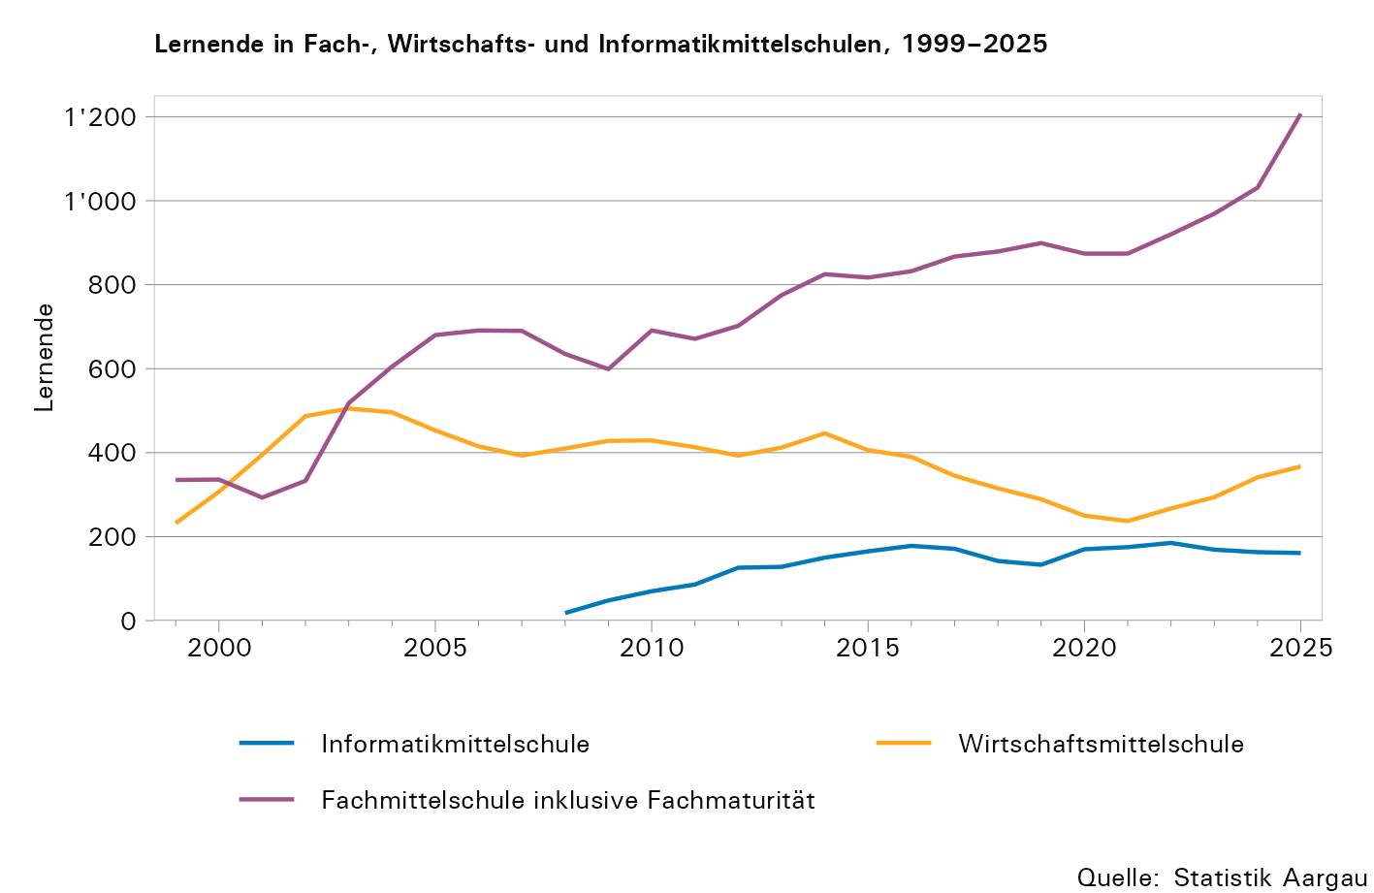

T27
...
Jahr | Aarau, Alte Kantons- schule | Aarau, Neue Kantons- schule | Baden | Wettingen | Wohlen | Zofingen | Stein
2018 | 1,219 | 849 | 1,184 | 1,090 | 811 | 411 | ...
2019 | 1,191 | 853 | 1,195 | 1,141 | 822 | 417 | ...
2020 | 1,215 | 856 | 1,256 | 1,117 | 844 | 427 | ...
2021 | 1,190 | 857 | 1,292 | 1,138 | 803 | 450 | ...
2022 | 1,232 | 861 | 1,346 | 1,190 | 819 | 441 | ...
2023 | 1,196 | 876 | 1,431 | 1,212 | 814 | 483 | ...
2024 | 1,258 | 892 | 1,501 | 1,262 | 804 | 546 | ...
2025 | 1,313 | 987 | 1,538 | 1,359 | 822 | 582 | 127

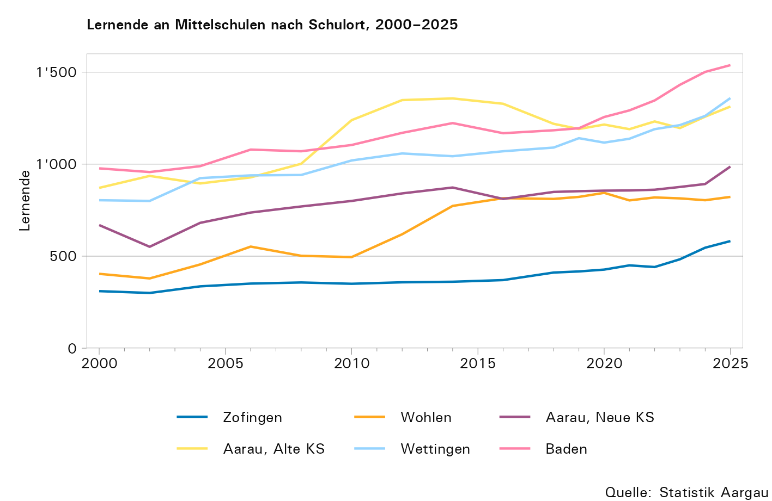

T28
...
Jahr | Gym- nasium | FMS1 | FM2 | WMS3 | IMS4 | Total | Lernende pro Abteilung Total | Lernende pro Abteilung Gym- nasium
2024 | 219 | 41 | 17 | 16 | 10 | 303 | 20,7 | 21,6
2025 | 230 | 45 | 15 | 18 | 10 | 318 | 21,2 | 21,7

1) Fachmittelschule
2) Fachmaturität
3) Wirtschaftsmittelschule
4) Informatikmittelschule
... Zahl ist nicht erhältlich oder ohne Bedeutung oder aus anderen Gründen weggelassen.

